Tarifas
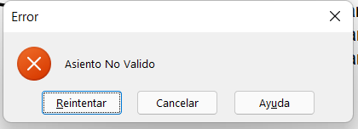
 | punto 6 |  |  | 6) En la Hoja Tarifas debera verificar si el numero de asiento ingresado por el usuario es Valido,
Asiento | 3 |  |  | es decir, si realmente existe ese numero de Butaca, SI NO existe avisar con un mensaje
 |  |  |  | "Asiento No Valido", para ello utilice Validacion de datos
punto 7 | punto 8 | punto 9a | punto 9b
Fila | Zona | Precio | Leyenda
1 | Lateral I | 4000 | Asiento No Disponible

Tarifas x Fila
1 | 2 | 3 | 4
$ 4,000 | $ 3,000 | $ 2,000 | $ 1,000
 |  |  |  | 7) En la celda B6 de tarifas, debera informar la FILA en la cual se encuentra ubicado el asiento seleecionado
 |  |  |  | 8) En la celda C6 de tarifas, debera informar la ZONA en la cual se encuentra ubicado el asiento seleecionado
 |  |  |  | 9a) En la celda D6 de tarifas, debera informarEl precio de la ubicación del asiento seleecionado

 |  |  |  | 9b) En caso, Si el asiento este Vendido debera mostrar la leyenda
 |  |  |  | "Asiento No Disponible"

